пан іван
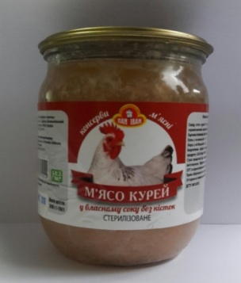
М'ясо курей у власному соку без кісток |  | ШТРИХ - КОД | ТАРА | МАСА НЕТТО,КГ | МАСА БРУТТО,КГ | К-ТЬ В УПАКОВЦІ (ШТ) | ТЕРМІН ПРИДАТНОСТІ | НОРМАТИВНА ДОКУМЕНТАЦІЯ
Курка, ДСТУ ЛЮКС |  | 4820036740024 | СКО | 0,500 | 0,760 | 12 | 48 | ДСТУ 7681-2015

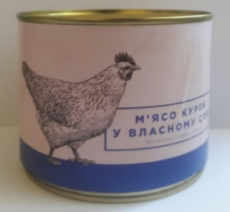
М'ясо курей у власному соку без кісток |  | ШТРИХ - КОД | ТАРА | МАСА НЕТТО,КГ | МАСА БРУТТО,КГ | К-ТЬ В УПАКОВЦІ (ШТ) | ТЕРМІН ПРИДАТНОСТІ | НОРМАТИВНА ДОКУМЕНТАЦІЯ
Курка, ДСТУ ЛЮКС |  | 4820036740024 | Ж/Б | 0,525 | 0,600 | 12 | 48 | ДСТУ 7681-2015

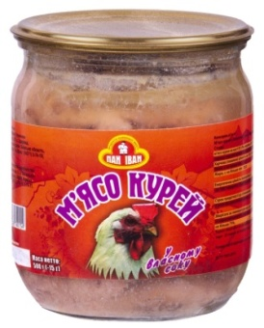
М'ясо курей у власному соку |  | ШТРИХ - КОД | ТАРА | МАСА НЕТТО,КГ | МАСА БРУТТО,КГ | К-ТЬ В УПАКОВЦІ (ШТ) | ТЕРМІН ПРИДАТНОСТІ | НОРМАТИВНА ДОКУМЕНТАЦІЯ
Курка, ДСТУ |  | 4820036740154 | СКО | 0,500 | 0,760 | 12 | 24 | ДСТУ 7681-2015

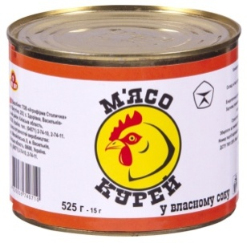
М'ясо курей у власному соку |  | ШТРИХ - КОД | ТАРА | МАСА НЕТТО,КГ | МАСА БРУТТО,КГ | К-ТЬ В УПАКОВЦІ (ШТ) | ТЕРМІН ПРИДАТНОСТІ | НОРМАТИВНА ДОКУМЕНТАЦІЯ
Курка, ДСТУ |  | 4820036740710 | Ж/Б | 0,525 | 0,600 | 12 | 48 | ДСТУ 7681-2015

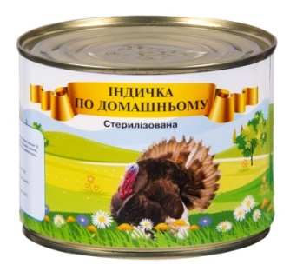
М'ясо індички тушковане |  | ШТРИХ - КОД | ТАРА | МАСА НЕТТО,КГ | МАСА БРУТТО,КГ | К-ТЬ В УПАКОВЦІ (ШТ) | ТЕРМІН ПРИДАТНОСТІ | НОРМАТИВНА ДОКУМЕНТАЦІЯ
Індичка, ДСТУ |  |  | Ж/Б | 0,525 | 0,600 | 12 | 48 | ДСТУ 7681-2015

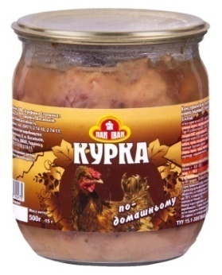
Курка По-домашньому |  | ШТРИХ - КОД | ТАРА | МАСА НЕТТО,КГ | МАСА БРУТТО,КГ | К-ТЬ В УПАКОВЦІ (ШТ) | ТЕРМІН ПРИДАТНОСТІ | НОРМАТИВНА ДОКУМЕНТАЦІЯ
Курка ТУ |  | 4820036740475 | СКО | 0,500 | 0,760 | 12 | 24 | ТУУ.1-30978685-014-2003

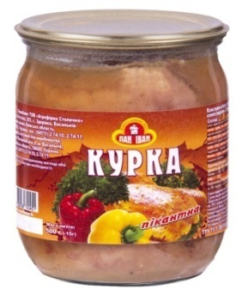
Курка Пікантна |  | ШТРИХ - КОД | ТАРА | МАСА НЕТТО,КГ | МАСА БРУТТО,КГ | К-ТЬ В УПАКОВЦІ (ШТ) | ТЕРМІН ПРИДАТНОСТІ | НОРМАТИВНА ДОКУМЕНТАЦІЯ
Курка ТУ |  | 4820036740451 | СКО | 0,500 | 0,760 | 12 | 24 | ТУУ.1-30978685-014-2003

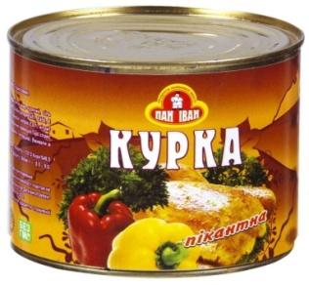
Курка Пікантна |  | ШТРИХ - КОД | ТАРА | МАСА НЕТТО,КГ | МАСА БРУТТО,КГ | К-ТЬ В УПАКОВЦІ (ШТ) | ТЕРМІН ПРИДАТНОСТІ | НОРМАТИВНА ДОКУМЕНТАЦІЯ
Курка ТУ |  | 4820036740703 | Ж/Б | 0,525 | 0,600 | 12 | 48 | ТУ У.1-30978685-014-2003

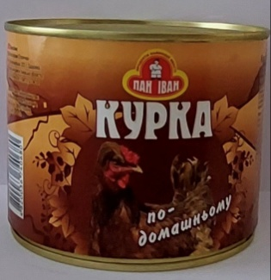
Курка по - домашньому |  | ШТРИХ - КОД | ТАРА | МАСА НЕТТО,КГ | МАСА БРУТТО,КГ | К-ТЬ В УПАКОВЦІ (ШТ) | ТЕРМІН ПРИДАТНОСТІ | НОРМАТИВНА ДОКУМЕНТАЦІЯ
Курка ТУ |  | 4820036740680 | Ж/Б | 0,525 | 0,600 | 12 | 48 | ТУ У.1-30978685-014-2003

Курка По-домашньому ТМ "Агрофірма Столична" |  | ШТРИХ - КОД | ТАРА | МАСА НЕТТО,КГ | МАСА БРУТТО,КГ | К-ТЬ В УПАКОВЦІ (ШТ) | ТЕРМІН ПРИДАТНОСТІ | НОРМАТИВНА ДОКУМЕНТАЦІЯ
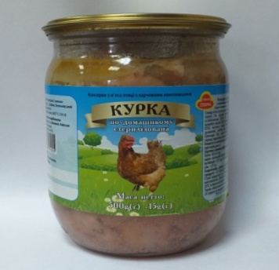 Курка ТУ |  | 4820036741625 | СКО | 0,500 | 0,760 | 12 | 24 | ТУ У.1-30978685-014-2003


Курка Пікантна ТМ "Агрофірма Столична" |  | ШТРИХ - КОД | ТАРА | МАСА НЕТТО,КГ | МАСА БРУТТО,КГ | К-ТЬ В УПАКОВЦІ (ШТ) | ТЕРМІН ПРИДАТНОСТІ | НОРМАТИВНА ДОКУМЕНТАЦІЯ
Курка ТУ |  | 4820036741618 | СКО | 0,500 | 0,760 | 12 | 24 | ТУ У.1-30978685-014-2003

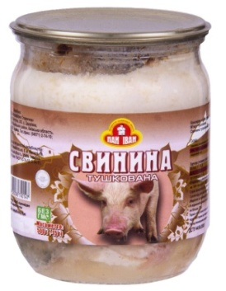
Свинина Тушкована ДСТУ ЛЮКС |  | ШТРИХ - КОД | ТАРА | МАСА НЕТТО,КГ | МАСА БРУТТО,КГ | К-ТЬ В УПАКОВЦІ (ШТ) | ТЕРМІН ПРИДАТНОСТІ | НОРМАТИВНА ДОКУМЕНТАЦІЯ
Свинина ДСТУ |  | 4820036740147 | СКО | 0,500 | 0,760 | 12 | 24 | ДСТУ 4450-2005

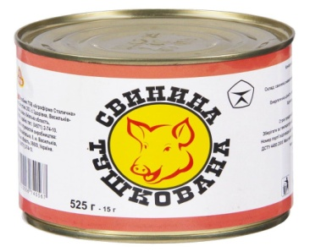
Свинина Тушкована ДСТУ |  | ШТРИХ - КОД | ТАРА | МАСА НЕТТО,КГ | МАСА БРУТТО,КГ | К-ТЬ В УПАКОВЦІ (ШТ) | ТЕРМІН ПРИДАТНОСТІ | НОРМАТИВНА ДОКУМЕНТАЦІЯ
Свинина ДСТУ |  | 4820036740567 | Ж/Б | 0,525 | 0,600 | 12 | 48 | ДСТУ 4450-2005

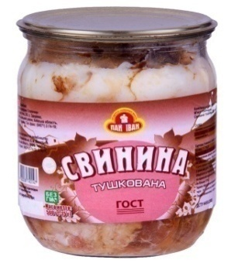
Свинина Тушкована ДСТУ |  | ШТРИХ - КОД | ТАРА | МАСА НЕТТО,КГ | МАСА БРУТТО,КГ | К-ТЬ В УПАКОВЦІ (ШТ) | ТЕРМІН ПРИДАТНОСТІ | НОРМАТИВНА ДОКУМЕНТАЦІЯ
Свинина ДСТУ ЛЮКС |  | 4820036740147 | СКО | 0,500 | 0,760 | 12 | 24 | ДСТУ 4450-2005


Свинина Тушкована ДСТУ |  | ШТРИХ - КОД | ТАРА | МАСА НЕТТО,КГ | МАСА БРУТТО,КГ | К-ТЬ В УПАКОВЦІ (ШТ) | ТЕРМІН ПРИДАТНОСТІ | НОРМАТИВНА ДОКУМЕНТАЦІЯ
Свинина ДСТУ |  | 4820036740147 | СКО | 0,500 | 0,760 | 12 | 24 | ДСТУ 4450-2005

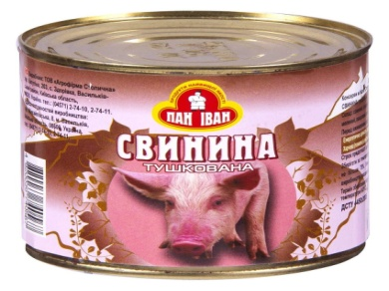
Свинина Тушкована ДСТУ |  | ШТРИХ - КОД | ТАРА | МАСА НЕТТО,КГ | МАСА БРУТТО,КГ | К-ТЬ В УПАКОВЦІ (ШТ) | ТЕРМІН ПРИДАТНОСТІ | НОРМАТИВНА ДОКУМЕНТАЦІЯ
Свинина ДСТУ |  | 4820036740567 | Ж/Б | 0,525 | 0,600 | 12 | 48 | ДСТУ 4450-2005

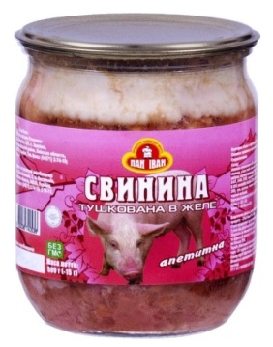
Свинина Апетитна |  | ШТРИХ - КОД | ТАРА | МАСА НЕТТО,КГ | МАСА БРУТТО,КГ | К-ТЬ В УПАКОВЦІ (ШТ) | ТЕРМІН ПРИДАТНОСТІ | НОРМАТИВНА ДОКУМЕНТАЦІЯ
Свинина ТУ |  | 4820036740536 | СКО | 0,500 | 0,760 | 12 | 24 | ТУ У 15.1-30978685-007-2002

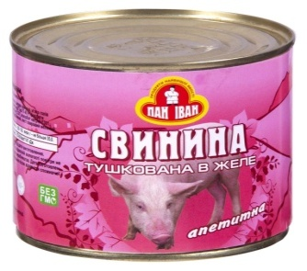
Свинина Апетитна |  | ШТРИХ - КОД | ТАРА | МАСА НЕТТО,КГ | МАСА БРУТТО,КГ | К-ТЬ В УПАКОВЦІ (ШТ) | ТЕРМІН ПРИДАТНОСТІ | НОРМАТИВНА ДОКУМЕНТАЦІЯ
Свинина ТУ |  | 4820036740581 | Ж/Б | 0,525 | 0,600 | 12 | 24 | ТУ У 15.1-30978685-007-2002

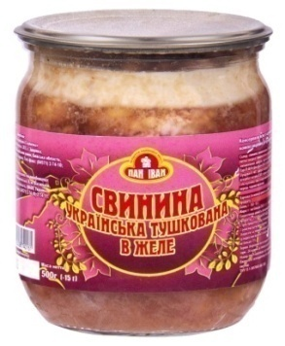
Свинина Українська |  | ШТРИХ - КОД | ТАРА | МАСА НЕТТО,КГ | МАСА БРУТТО,КГ | К-ТЬ В УПАКОВЦІ (ШТ) | ТЕРМІН ПРИДАТНОСТІ | НОРМАТИВНА ДОКУМЕНТАЦІЯ
Свинина ТУ |  | 4820036740161 | СКО | 0,500 | 0,760 | 12 | 24 | ТУ У 15.1-30978685-007-2002

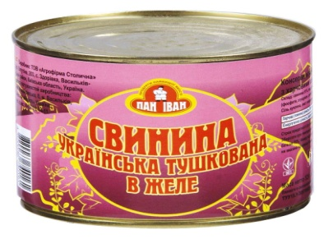
Свинина Українська |  | ШТРИХ - КОД | ТАРА | МАСА НЕТТО,КГ | МАСА БРУТТО,КГ | К-ТЬ В УПАКОВЦІ (ШТ) | ТЕРМІН ПРИДАТНОСТІ | НОРМАТИВНА ДОКУМЕНТАЦІЯ
Свинина ТУ |  | 4820036740239 | Ж/Б | 0,525 | 0,600 | 12 | 24 | ТУ У 15.1-30978685-007-2002

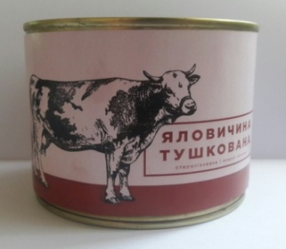
Яловичина Тушкована ДСТУ, В/С |  | ШТРИХ - КОД | ТАРА | МАСА НЕТТО,КГ | МАСА БРУТТО,КГ | К-ТЬ В УПАКОВЦІ (ШТ) | ТЕРМІН ПРИДАТНОСТІ | НОРМАТИВНА ДОКУМЕНТАЦІЯ
Яловичина ДСТУ, ЛЮКС |  | 4820036740062 | Ж/Б | 0,525 | 0,600 | 12 | 48 | ДСТУ 4450-2005

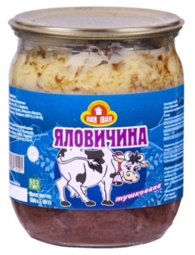
Яловичина Тушкована ДСТУ, В/С |  | ШТРИХ - КОД | ТАРА | МАСА НЕТТО,КГ | МАСА БРУТТО,КГ | К-ТЬ В УПАКОВЦІ (ШТ) | ТЕРМІН ПРИДАТНОСТІ | НОРМАТИВНА ДОКУМЕНТАЦІЯ
Яловичина ДСТУ |  | 4820036740741 | СКО | 0,500 | 0,760 | 12 | 48 | ДСТУ 4450-2005

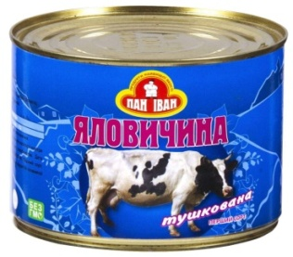
Яловичина Тушкована ДСТУ, В/С |  | ШТРИХ - КОД | ТАРА | МАСА НЕТТО,КГ | МАСА БРУТТО,КГ | К-ТЬ В УПАКОВЦІ (ШТ) | ТЕРМІН ПРИДАТНОСТІ | НОРМАТИВНА ДОКУМЕНТАЦІЯ
Яловичина ДСТУ |  | 4820036740062 | Ж/Б | 0,525 | 0,600 | 12 | 48 | ДСТУ 4450-2005


Яловичина Тушкована ДСТУ, 1/С |  | ШТРИХ - КОД | ТАРА | МАСА НЕТТО,КГ | МАСА БРУТТО,КГ | К-ТЬ В УПАКОВЦІ (ШТ) | ТЕРМІН ПРИДАТНОСТІ | НОРМАТИВНА ДОКУМЕНТАЦІЯ
Яловичина ДСТУ |  | 4820036740291 | СКО | 0,500 | 0,760 | 12 | 48 | ДСТУ 4450-2005

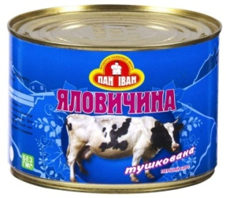
Яловичина Тушкована ДСТУ, 1/С |  | ШТРИХ - КОД | ТАРА | МАСА НЕТТО,КГ | МАСА БРУТТО,КГ | К-ТЬ В УПАКОВЦІ (ШТ) | ТЕРМІН ПРИДАТНОСТІ | НОРМАТИВНА ДОКУМЕНТАЦІЯ
Яловичина ДСТУ |  | 4820036740550 | Ж/Б | 0,525 | 0,600 | 12 | 48 | ДСТУ 4450-2005

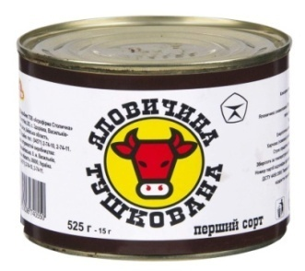
Яловичина Тушкована ДСТУ, 1/С |  | ШТРИХ - КОД | ТАРА | МАСА НЕТТО,КГ | МАСА БРУТТО,КГ | К-ТЬ В УПАКОВЦІ (ШТ) | ТЕРМІН ПРИДАТНОСТІ | НОРМАТИВНА ДОКУМЕНТАЦІЯ
Яловичина ДСТУ |  | 4820036740550 | Ж/Б | 0,525 | 0,600 | 12 | 48 | ДСТУ 4450-2005

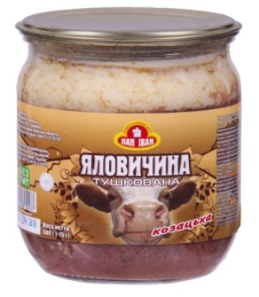
Яловичина Козацька 1/С |  | ШТРИХ - КОД | ТАРА | МАСА НЕТТО,КГ | МАСА БРУТТО,КГ | К-ТЬ В УПАКОВЦІ (ШТ) | ТЕРМІН ПРИДАТНОСТІ | НОРМАТИВНА ДОКУМЕНТАЦІЯ
Яловичина ТУ |  | 4820036740437 | СКО | 0,500 | 0,760 | 12 | 48 | ТУ У 15.1-30978685-007-2002

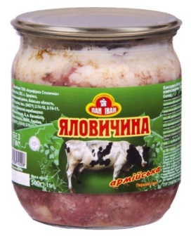
Яловичина Армійська 1/С |  | ШТРИХ - КОД | ТАРА | МАСА НЕТТО,КГ | МАСА БРУТТО,КГ | К-ТЬ В УПАКОВЦІ (ШТ) | ТЕРМІН ПРИДАТНОСТІ | НОРМАТИВНА ДОКУМЕНТАЦІЯ
Яловичина ТУ |  | 4820036740208 | СКО | 0,500 | 0,760 | 12 | 48 | ТУУ21667547.016-2000

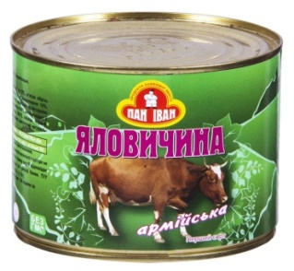
Яловичина Армійська 1/С |  | ШТРИХ - КОД | ТАРА | МАСА НЕТТО,КГ | МАСА БРУТТО,КГ | К-ТЬ В УПАКОВЦІ (ШТ) | ТЕРМІН ПРИДАТНОСТІ | НОРМАТИВНА ДОКУМЕНТАЦІЯ
Яловичина ТУ |  | 4820036740574 | Ж/Б | 0,525 | 0,600 | 12 | 48 | ТУУ21667547.016-2000

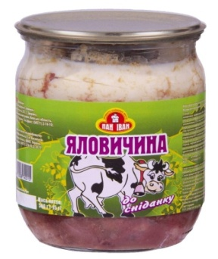
Яловичина до сніданку |  | ШТРИХ - КОД | ТАРА | МАСА НЕТТО,КГ | МАСА БРУТТО,КГ | К-ТЬ В УПАКОВЦІ (ШТ) | ТЕРМІН ПРИДАТНОСТІ | НОРМАТИВНА ДОКУМЕНТАЦІЯ
Яловичина ТУ |  | 4820036740215 | СКО | 0,500 | 0,760 | 12 | 48 | ТУУ21667547.016-2000

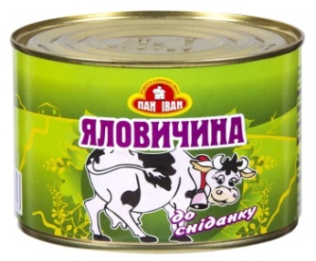
Яловичина до сніданку |  | ШТРИХ - КОД | ТАРА | МАСА НЕТТО,КГ | МАСА БРУТТО,КГ | К-ТЬ В УПАКОВЦІ (ШТ) | ТЕРМІН ПРИДАТНОСТІ | НОРМАТИВНА ДОКУМЕНТАЦІЯ
Яловичина ТУ |  | 4820036740093 | Ж/Б | 0,525 | 0,600 | 12 | 48 | ТУУ21667547.016-2000

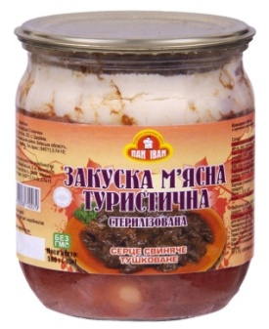
Закуска м'ясна "Туристична" (Серце тушковане) |  | ШТРИХ - КОД | ТАРА | МАСА НЕТТО,КГ | МАСА БРУТТО,КГ | К-ТЬ В УПАКОВЦІ (ШТ) | ТЕРМІН ПРИДАТНОСТІ | НОРМАТИВНА ДОКУМЕНТАЦІЯ
Закуска м'ясна ТУ |  | 4820036740079 | СКО | 0,500 | 0,760 | 12 | 48 | ТУ У 15.1-30978685-007-2002

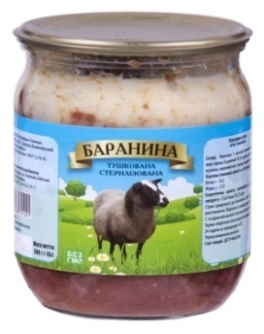
Баранина тушкована ДСТУ |  | ШТРИХ - КОД | ТАРА | МАСА НЕТТО,КГ | МАСА БРУТТО,КГ | К-ТЬ В УПАКОВЦІ (ШТ) | ТЕРМІН ПРИДАТНОСТІ | НОРМАТИВНА ДОКУМЕНТАЦІЯ
Баранина ДСТУ |  | 4820036741021 | СКО | 0,500 | 0,760 | 12 | 48 | ДСТУ 4450-2005

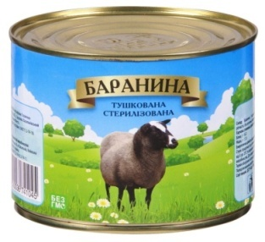
Баранина тушкована ДСТУ |  | ШТРИХ - КОД | ТАРА | МАСА НЕТТО,КГ | МАСА БРУТТО,КГ | К-ТЬ В УПАКОВЦІ (ШТ) | ТЕРМІН ПРИДАТНОСТІ | НОРМАТИВНА ДОКУМЕНТАЦІЯ
Баранина ДСТУ |  | 4820036741045 | Ж/Б | 0,525 | 0,600 | 12 | 48 | ДСТУ 4450-2005

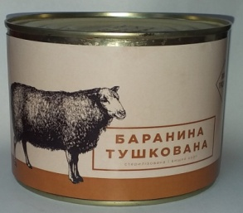
Баранина тушкована ДСТУ |  | ШТРИХ - КОД | ТАРА | МАСА НЕТТО,КГ | МАСА БРУТТО,КГ | К-ТЬ В УПАКОВЦІ (ШТ) | ТЕРМІН ПРИДАТНОСТІ | НОРМАТИВНА ДОКУМЕНТАЦІЯ
Баранина ДСТУ, ЛЮКС |  | 4820036741045 | Ж/Б | 0,525 | 0,600 | 12 | 48 | ДСТУ 4450-2005

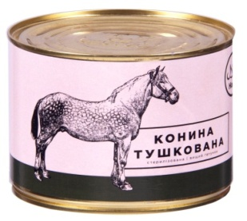
Конина тушкована ДСТУ |  | ШТРИХ - КОД | ТАРА | МАСА НЕТТО,КГ | МАСА БРУТТО,КГ | К-ТЬ В УПАКОВЦІ (ШТ) | ТЕРМІН ПРИДАТНОСТІ | НОРМАТИВНА ДОКУМЕНТАЦІЯ
Конина ДСТУ, ЛЮКС |  | 4820036741632 | Ж/Б | 0,525 | 0,600 | 12 | 48 | ДСТУ 4450-2005

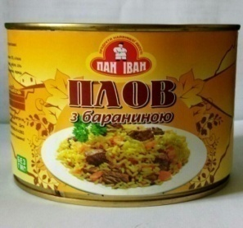
Плов з бараниною |  | ШТРИХ - КОД | ТАРА | МАСА НЕТТО,КГ | МАСА БРУТТО,КГ | К-ТЬ В УПАКОВЦІ (ШТ) | ТЕРМІН ПРИДАТНОСТІ | НОРМАТИВНА ДОКУМЕНТАЦІЯ
Плов ТУ |  | 4820036740246 | Ж/Б | 0,525 | 0,600 | 12 | 48 | ДСТУ 4450-2005

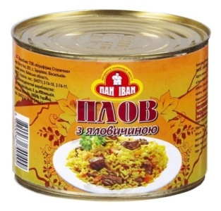
Плов з яловичиною |  | ШТРИХ - КОД | ТАРА | МАСА НЕТТО,КГ | МАСА БРУТТО,КГ | К-ТЬ В УПАКОВЦІ (ШТ) | ТЕРМІН ПРИДАТНОСТІ | НОРМАТИВНА ДОКУМЕНТАЦІЯ
Плов ТУ |  | 4820036740499 | Ж/Б | 0,525 | 0,600 | 12 | 48 | ТУ У 15.1-30978685-007-2003

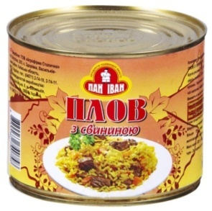
Плов з свининою |  | ШТРИХ - КОД | ТАРА | МАСА НЕТТО,КГ | МАСА БРУТТО,КГ | К-ТЬ В УПАКОВЦІ (ШТ) | ТЕРМІН ПРИДАТНОСТІ | НОРМАТИВНА ДОКУМЕНТАЦІЯ
Плов ТУ |  | 4820036740758 | Ж/Б | 0,525 | 0,600 | 12 | 48 | ТУ У 15.1-30978685-007-2003

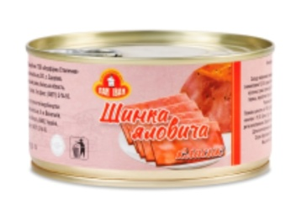
Шинка яловича "Класик" |  | ШТРИХ - КОД | ТАРА | МАСА НЕТТО,КГ | МАСА БРУТТО,КГ | К-ТЬ В УПАКОВЦІ (ШТ) | ТЕРМІН ПРИДАТНОСТІ | НОРМАТИВНА ДОКУМЕНТАЦІЯ
Шинка, ТУ |  | 4820036741922 | Ж/Б | 0,325 | 0,380 | 12 | 24 | ТУ. У 10.1-40867877-008-2022

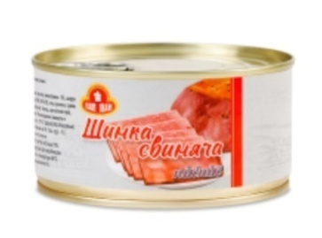
Шинка свиняча "Пікнік" |  | ШТРИХ - КОД | ТАРА | МАСА НЕТТО,КГ | МАСА БРУТТО,КГ | К-ТЬ В УПАКОВЦІ (ШТ) | ТЕРМІН ПРИДАТНОСТІ | НОРМАТИВНА ДОКУМЕНТАЦІЯ
Шинка, ТУ |  | 4820036741915 | Ж/Б | 0,325 | 0,380 | 12 | 24 | ТУ. У 10.1-40867877-008-2022

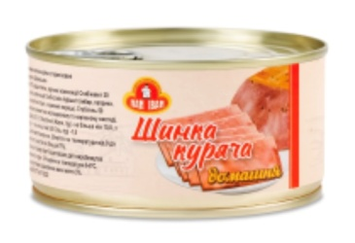
Шинка куряча "Домашня" |  | ШТРИХ - КОД | ТАРА | МАСА НЕТТО,КГ | МАСА БРУТТО,КГ | К-ТЬ В УПАКОВЦІ (ШТ) | ТЕРМІН ПРИДАТНОСТІ | НОРМАТИВНА ДОКУМЕНТАЦІЯ
Шинка, ТУ |  | 4820036741939 | Ж/Б | 0,325 | 0,380 | 12 | 24 | ТУ. У 10.1-40867877-008-2022

Паштет ніжний печінковий |  | ШТРИХ - КОД | ТАРА | МАСА НЕТТО,КГ | МАСА БРУТТО,КГ | К-ТЬ В УПАКОВЦІ (ШТ) | ТЕРМІН ПРИДАТНОСТІ | НОРМАТИВНА ДОКУМЕНТАЦІЯ
Паштет ТУ |  | 4820036740604 | Ж/Б | 0,525 | 0,600 | 12 | 48 | ТУ У 15.1-30978685-007-2003

Паштет ніжний м'ясний |  | ШТРИХ - КОД | ТАРА | МАСА НЕТТО,КГ | МАСА БРУТТО,КГ | К-ТЬ В УПАКОВЦІ (ШТ) | ТЕРМІН ПРИДАТНОСТІ | НОРМАТИВНА ДОКУМЕНТАЦІЯ
Паштет ТУ |  | 4820036740598 | Ж/Б | 0,525 | 0,600 | 12 | 48 | ТУ У 15.1-30978685-007-2003

Паштет ніжний з курки |  | ШТРИХ - КОД | ТАРА | МАСА НЕТТО,КГ | МАСА БРУТТО,КГ | К-ТЬ В УПАКОВЦІ (ШТ) | ТЕРМІН ПРИДАТНОСТІ | НОРМАТИВНА ДОКУМЕНТАЦІЯ
Паштет ТУ |  | 4820036740673 | Ж/Б | 0,525 | 0,600 | 12 | 48 | ТУ У 15.1-30978685-007-2003

Паштет ніжний з свинини |  | ШТРИХ - КОД | ТАРА | МАСА НЕТТО,КГ | МАСА БРУТТО,КГ | К-ТЬ В УПАКОВЦІ (ШТ) | ТЕРМІН ПРИДАТНОСТІ | НОРМАТИВНА ДОКУМЕНТАЦІЯ
Паштет ТУ |  | 4820036740666 | Ж/Б | 0,525 | 0,600 | 12 | 48 | ТУ У 15.1-30978685-007-2003

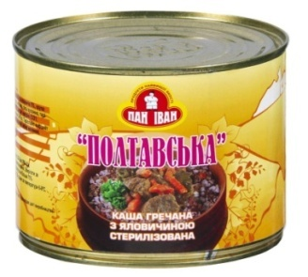
Каша гречана з яловичиною |  | ШТРИХ - КОД | ТАРА | МАСА НЕТТО,КГ | МАСА БРУТТО,КГ | К-ТЬ В УПАКОВЦІ (ШТ) | ТЕРМІН ПРИДАТНОСТІ | НОРМАТИВНА ДОКУМЕНТАЦІЯ
Каша з мясом ТУ |  | 4820036741694 | Ж/Б | 0,525 | 0,600 | 12 | 48 | ТУ У 15.1-30978685-007-2003

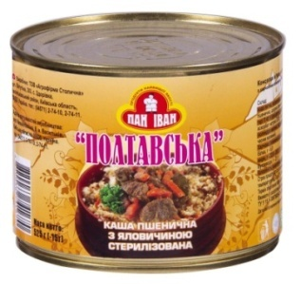
Каша пшенична з яловичиною |  | ШТРИХ - КОД | ТАРА | МАСА НЕТТО,КГ | МАСА БРУТТО,КГ | К-ТЬ В УПАКОВЦІ (ШТ) | ТЕРМІН ПРИДАТНОСТІ | НОРМАТИВНА ДОКУМЕНТАЦІЯ
Каша з мясом ТУ |  | 4820036741670 | Ж/Б | 0,525 | 0,600 | 12 | 48 | ТУ У 15.1-30978685-007-2003

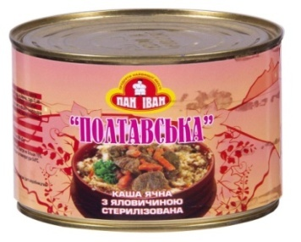
Каша ячня з яловичиною |  | ШТРИХ - КОД | ТАРА | МАСА НЕТТО,КГ | МАСА БРУТТО,КГ | К-ТЬ В УПАКОВЦІ (ШТ) | ТЕРМІН ПРИДАТНОСТІ | НОРМАТИВНА ДОКУМЕНТАЦІЯ
Каша з мясом ТУ |  | 4820036741656 | Ж/Б | 0,525 | 0,600 | 12 | 48 | ТУ У 15.1-30978685-007-2003

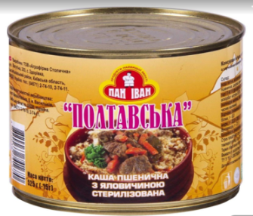
Каша перлова з яловичиною |  | ШТРИХ - КОД | ТАРА | МАСА НЕТТО,КГ | МАСА БРУТТО,КГ | К-ТЬ В УПАКОВЦІ (ШТ) | ТЕРМІН ПРИДАТНОСТІ | НОРМАТИВНА ДОКУМЕНТАЦІЯ
Каша з мясом ТУ |  | 4820036741687 | Ж/Б | 0,525 | 0,600 | 12 | 48 | ТУ У 15.1-30978685-007-2003

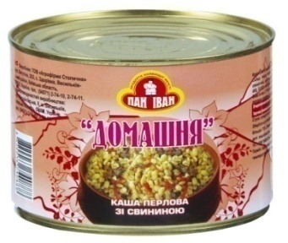
Каша перлова з свининою |  | ШТРИХ - КОД | ТАРА | МАСА НЕТТО,КГ | МАСА БРУТТО,КГ | К-ТЬ В УПАКОВЦІ (ШТ) | ТЕРМІН ПРИДАТНОСТІ | НОРМАТИВНА ДОКУМЕНТАЦІЯ
Каша з мясом ТУ |  | 4820036740888 | Ж/Б | 0,525 | 0,600 | 12 | 48 | ТУ У 15.1-30978685-007-2003

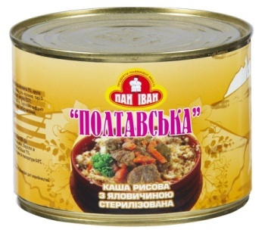
Каша рисова з яловичиною |  | ШТРИХ - КОД | ТАРА | МАСА НЕТТО,КГ | МАСА БРУТТО,КГ | К-ТЬ В УПАКОВЦІ (ШТ) | ТЕРМІН ПРИДАТНОСТІ | НОРМАТИВНА ДОКУМЕНТАЦІЯ
Каша з мясом ТУ |  | 482003671663 | Ж/Б | 0,525 | 0,600 | 12 | 48 | ТУ У 15.1-30978685-007-2003

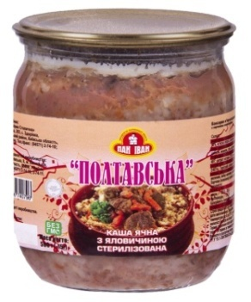
Каша ячня з яловичиною |  | ШТРИХ - КОД | ТАРА | МАСА НЕТТО,КГ | МАСА БРУТТО,КГ | К-ТЬ В УПАКОВЦІ (ШТ) | ТЕРМІН ПРИДАТНОСТІ | НОРМАТИВНА ДОКУМЕНТАЦІЯ
Каша з мясом ТУ |  | 4820036740796 | СКО | 0,500 | 0,760 | 12 | 48 | ТУ У 15.1-30978685-007-2003

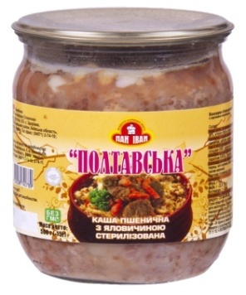
Каша пшенична з яловичиною |  | ШТРИХ - КОД | ТАРА | МАСА НЕТТО,КГ | МАСА БРУТТО,КГ | К-ТЬ В УПАКОВЦІ (ШТ) | ТЕРМІН ПРИДАТНОСТІ | НОРМАТИВНА ДОКУМЕНТАЦІЯ
Каша з мясом ТУ |  | 4820036740789 | СКО | 0,500 | 0,760 | 12 | 48 | ТУ У 15.1-30978685-007-2003

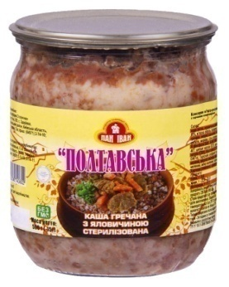
Каша гречана з яловичиною |  | ШТРИХ - КОД | ТАРА | МАСА НЕТТО,КГ | МАСА БРУТТО,КГ | К-ТЬ В УПАКОВЦІ (ШТ) | ТЕРМІН ПРИДАТНОСТІ | НОРМАТИВНА ДОКУМЕНТАЦІЯ
Каша з мясом ТУ |  | 4820036740802 | СКО | 0,500 | 0,760 | 12 | 24 | ТУ У 15.1-30978685-007-2003

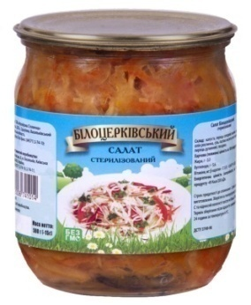
Салат Білоцерківський |  | ШТРИХ - КОД | ТАРА | МАСА НЕТТО,КГ | МАСА БРУТТО,КГ | К-ТЬ В УПАКОВЦІ (ШТ) | ТЕРМІН ПРИДАТНОСТІ | НОРМАТИВНА ДОКУМЕНТАЦІЯ
Салат ДСТУ |  | 4820036741014 | СКО | 0,500 | 0,760 | 12 | 24 | ДСТУ 3749-98

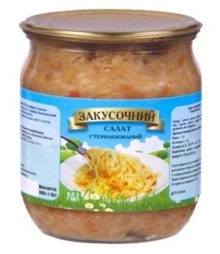
Салат Закусочний |  | ШТРИХ - КОД | ТАРА | МАСА НЕТТО,КГ | МАСА БРУТТО,КГ | К-ТЬ В УПАКОВЦІ (ШТ) | ТЕРМІН ПРИДАТНОСТІ | НОРМАТИВНА ДОКУМЕНТАЦІЯ
Салат ДСТУ |  | 4820036740048 | СКО | 0,500 | 0,760 | 12 | 24 | ДСТУ 3749-98


Салат з буряка з цибулею |  | ШТРИХ - КОД | ТАРА | МАСА НЕТТО,КГ | МАСА БРУТТО,КГ | К-ТЬ В УПАКОВЦІ (ШТ) | ТЕРМІН ПРИДАТНОСТІ | НОРМАТИВНА ДОКУМЕНТАЦІЯ
Салат ДСТУ |  | 4820036740031 | СКО | 0,500 | 0,760 | 12 | 24 | ДСТУ 3749-98


Сік Яблучний |  | ШТРИХ - КОД | ТАРА | МАСА НЕТТО,КГ | МАСА БРУТТО,КГ | К-ТЬ В УПАКОВЦІ (ШТ) | ТЕРМІН ПРИДАТНОСТІ | НОРМАТИВНА ДОКУМЕНТАЦІЯ
Сік ДСТУ |  | 4820036740628 | СКО | 3000 | 4000 | 4 | 24 | ДСТУ 7159-2010


Сік Яблучно-чорносмородиновий |  | ШТРИХ - КОД | ТАРА | МАСА НЕТТО,КГ | МАСА БРУТТО,КГ | К-ТЬ В УПАКОВЦІ (ШТ) | ТЕРМІН ПРИДАТНОСТІ | НОРМАТИВНА ДОКУМЕНТАЦІЯ
Сік ГСТУ |  | 4820036740918 | СКО | 3000 | 4000 | 4 | 24 | ГСТУ 46.023-2002


Сік Яблучно-виноградний |  | ШТРИХ - КОД | ТАРА | МАСА НЕТТО,КГ | МАСА БРУТТО,КГ | К-ТЬ В УПАКОВЦІ (ШТ) | ТЕРМІН ПРИДАТНОСТІ | НОРМАТИВНА ДОКУМЕНТАЦІЯ
Сік ГСТУ |  | 4820036740901 | СКО | 3000 | 4000 | 4 | 24 | ГСТУ 46.023-2002


Сік Яблучно-вишневий |  | ШТРИХ - КОД | ТАРА | МАСА НЕТТО,КГ | МАСА БРУТТО,КГ | К-ТЬ В УПАКОВЦІ (ШТ) | ТЕРМІН ПРИДАТНОСТІ | НОРМАТИВНА ДОКУМЕНТАЦІЯ
Сік ГСТУ |  | 4820036740895 | СКО | 3000 | 4000 | 4 | 24 | ГСТУ 46.023-2002


Сік томатний |  | ШТРИХ - КОД | ТАРА | МАСА НЕТТО,КГ | МАСА БРУТТО,КГ | К-ТЬ В УПАКОВЦІ (ШТ) | ТЕРМІН ПРИДАТНОСТІ | НОРМАТИВНА ДОКУМЕНТАЦІЯ
Сік ДСТУ |  | 4820036740765 | СКО | 3000 | 4000 | 4 | 24 | ДСТУ 7159:2010


Напій з шипшини |  | ШТРИХ - КОД | ТАРА | МАСА НЕТТО,КГ | МАСА БРУТТО,КГ | К-ТЬ В УПАКОВЦІ (ШТ) | ТЕРМІН ПРИДАТНОСТІ | НОРМАТИВНА ДОКУМЕНТАЦІЯ
Сік РСТ УССР |  | 4820036740178 | СКО | 3000 | 4000 | 4 | 24 | РСТ УССР 1963-85


Капуста маринована |  | ШТРИХ - КОД | ТАРА | МАСА НЕТТО,КГ | МАСА БРУТТО,КГ | К-ТЬ В УПАКОВЦІ (ШТ) | ТЕРМІН ПРИДАТНОСТІ | НОРМАТИВНА ДОКУМЕНТАЦІЯ
Капуста ДСТУ |  |  | СКО | 3000 | 4000 | 4 | 24 | ДСТУ 8092-2015


Морква гарнірна |  | ШТРИХ - КОД | ТАРА | МАСА НЕТТО,КГ | МАСА БРУТТО,КГ | К-ТЬ В УПАКОВЦІ (ШТ) | ТЕРМІН ПРИДАТНОСТІ | НОРМАТИВНА ДОКУМЕНТАЦІЯ
Морква ДСТУ |  |  | СКО | 3000 | 4000 | 4 | 24 | ДСТУ 7991-2015


Буряк гарнірний |  | ШТРИХ - КОД | ТАРА | МАСА НЕТТО,КГ | МАСА БРУТТО,КГ | К-ТЬ В УПАКОВЦІ (ШТ) | ТЕРМІН ПРИДАТНОСТІ | НОРМАТИВНА ДОКУМЕНТАЦІЯ
Буряк ДСТУ |  |  | СКО | 3000 | 4000 | 4 | 24 | ДСТУ 7991-2015


Огірки консервовані |  | ШТРИХ - КОД | ТАРА | МАСА НЕТТО,КГ | МАСА БРУТТО,КГ | К-ТЬ В УПАКОВЦІ (ШТ) | ТЕРМІН ПРИДАТНОСТІ | НОРМАТИВНА ДОКУМЕНТАЦІЯ
Огірки ДСТУ |  | 4820036740277 | СКО | 3000 | 4000 | 4 | 24 | ДСТУ 7989-2015

Огірки консервовані |  | ШТРИХ - КОД | ТАРА | МАСА НЕТТО,КГ | МАСА БРУТТО,КГ | К-ТЬ В УПАКОВЦІ (ШТ) | ТЕРМІН ПРИДАТНОСТІ | НОРМАТИВНА ДОКУМЕНТАЦІЯ
Огірки ДСТУ |  | 4820036740116 | СКО | 1000 | 1420 | 6 | 24 | ДСТУ 7681-2015


 | 
Томати мариновані |  | ШТРИХ - КОД | ТАРА | МАСА НЕТТО,КГ | МАСА БРУТТО,КГ | К-ТЬ В УПАКОВЦІ (ШТ) | ТЕРМІН ПРИДАТНОСТІ | НОРМАТИВНА ДОКУМЕНТАЦІЯ
Томати ДСТУ |  | 4820036740727 | СКО | 3000 | 4000 | 4 | 24 | ДСТУ 4697-2006


Томати мариновані |  | ШТРИХ - КОД | ТАРА | МАСА НЕТТО,КГ | МАСА БРУТТО,КГ | К-ТЬ В УПАКОВЦІ (ШТ) | ТЕРМІН ПРИДАТНОСТІ | НОРМАТИВНА ДОКУМЕНТАЦІЯ
Томати ДСТУ |  | 4820036740130 | СКО | 1000 | 1420 | 6 | 24 | ДСТУ 4697-2006

